转货管理
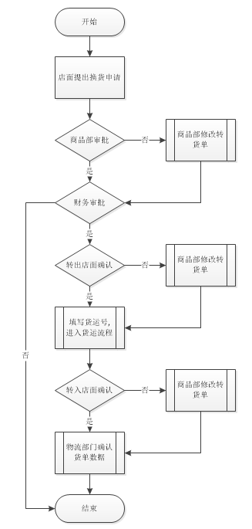
主模块 | 次级模块 | 功能说明 | 备注
换货申请模块 | 换货申请 | 申请/查看 | 转入店面/商品部申请
 | 换货进度查看
 | 换货历史查看
转货流程 | 审批处理 | 通过/不通过 | 1. 三层审批:商品部,可修改可审批 财务,只可审批,审批失败则结束 店面,可确认,如有误,则退还商品部修改后再由店面确认
 | 转出转入确认 |  | 1. 转出店面确认后填写货运号,进入货运流程(系统不监控) 2. 转入店面确认时,记录收货时间,收货人,及收货状态 3. 转入店面,可完全确认/部分确认/不确认,非完全确认的,有商品部修改转货单
 | 物流确认 |  | 1. 转入店面完全确认/部分确认并由商品部修改转货单后,交由物流部分确认
基础信息 | 店面信息 | 管理店面信息
 | 员工信息 | 员工姓名/权限
 | 商品管理 | 管理商品信息

